Tabla
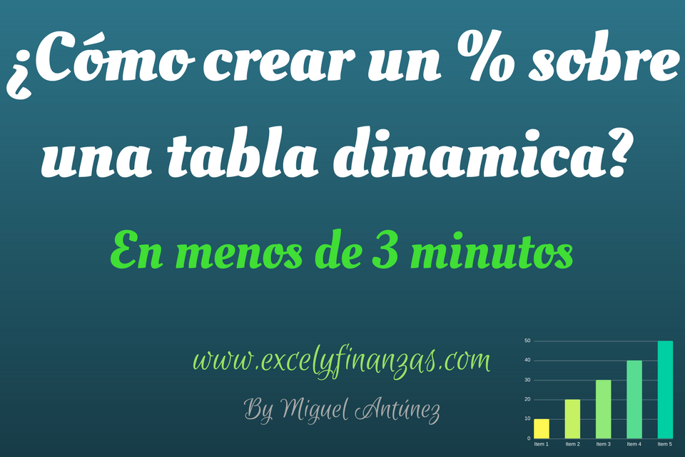

Etiquetas de fila | Suma de Cantidad Pedida | Suma de Cantidad Vendida | %
Abrigo | 240 | 118
Camiseta Basic | 287 | 76
Camiseta estampada | 294 | 96
Camiseta Manga corta | 289 | 151
Camiseta Manga larga | 278 | 123
Cazadora | 380 | 157
Chaqueta | 319 | 185
Deportiva | 171 | 83
Falda azul | 326 | 128
Falda blanca | 290 | 114
Falda gris | 392 | 219
Falda lisa | 320 | 99
Falda Negra | 340 | 101
Falda rosa | 207 | 86
Falda verde | 237 | 142
Jersey amarillo | 369 | 156
Jersey Azul | 267 | 107
Jersey blanco | 384 | 167
Jersey gris | 207 | 85
Jersey negro | 357 | 99
Jersey rojo | 375 | 242
Jersey verde | 306 | 207
Pantalon Campana amarillo | 345 | 218
Pantalon Campana azul | 179 | 41
Pantalon Campana morado | 275 | 116
Pantalon Campana naranja | 306 | 156
Pantalon Campana rojo | 286 | 136
Pantalon Campana rosa | 347 | 172
Pantalon Campana Verde | 343 | 244
Zapatilla | 298 | 78
Zapato | 324 | 133
Total general | 9338 | 4236

